Sheet1
2020/09/07----2020/09/12 |  |  |  |  |  | 8月31日周一报道。9月16日周三进项目

上层调用下层
代码层结构： |  | 根目录：com.example.mybatisplus |  |  |  | controller层：控制逻辑层。引用对应的service层
资源目录结构： |  | 根目录：resource |  |  |  | Service层：业务逻辑层，处理业务，管理具体功能。 引用对应的DAO数据库操作
 |  |  |  |  |  | DAO层：数据库操作层（Data Access Object），也叫持久层。封装了对数据库的访问细节；
数据接口访问层dao: | （持久层.数据库操作框架jpa, mybatis）
 | jpa项目：com.example.mybatisplus.repository
 | mybatis项目：com.example.mybatisplus.mapper |  |  |  |  | 对象的调用流程是：JSP—Controller—Service—DAO—Hibernate。
 | 数据实体类：
 |  | jpa项目：com.example.mybatisplus.dao.domain
 |  | mybatis项目：com.example.mybatisplus.dao.entity/pojo |  |  |  | 数据的流向是：Controller接受用户的数据，封装成VO或PO，再调用业务层的Bean类，完成各种业务处理后再Forward。而业务层Bean收到这个PO对象之后，会调用DAO接口方法，进行持久化操作。

数据服务接口层service：com.example.mybatisplus.service
 | 数据服务接口实现层service Implements: com.example.mybatisplus.service.impl
 |  |  |  |  |  | bean: 不是所有java对象都可以称为一个bean. 只有被spring 容器管理的对象称作bean。
前端控制器层controller：com.example.mybatisplus.controller |  |  |  |  |  | 定义一个组件，实现某个功能。该组件即可称为bean
 |  |  |  |  |  | 对象？实例？
工具类库：utils: com.example.mybatisplus.utils |  |  |  |  |  | spring 创建bean的几种方式：1.调用构造器，2.调用静态工厂方法，3.调用实例工厂方法
 |  |  |  |  |  | https://blog.csdn.net/VipMao/article/details/51584571?utm_medium=distribute.pc_relevant.none-task-blog-BlogCommendFromMachineLearnPai2-1.channel_param&depth_1-utm_source=distribute.pc_relevant.none-task-blog-BlogCommendFromMachineLearnPai2-1.channel_param
配置类config：com.example.mybatisplus.config |  |  |  |  |  | POJO: 一个简单的java 类

数据传输对象dto: com.example.mybatisplus.dto (用于封装多个实体类之间的关系，不破坏原有实体类的结构)

视图包装对象vo:com.example.mybatisplus.vo (用于封装客户端请求的数据，防止数据泄露，保证数据安全，不破坏原有的实体类结构

资源目录结构

根目录：resource
 | 项目配置文件：resources/application.yml
 | 静态资源目录：resources/static/ 用于存放html、css、js、图片等
 | 视图模板目录：resources/templates 用于存放jsp、thymeleaf等模板文件
 | mybatis映射文件：resources/mappers
 | mybatis配置文件：resources/spring-mybatis.xml

Java持久层ORM框架: |  | ORM(object relational mapping): 对象关系映射 |  | 将关系数据库表中的记录映射成对象，以对象的形式展现。方便开发人员以面向对象的思想来操作数据库
 | JPA

 | mybatis

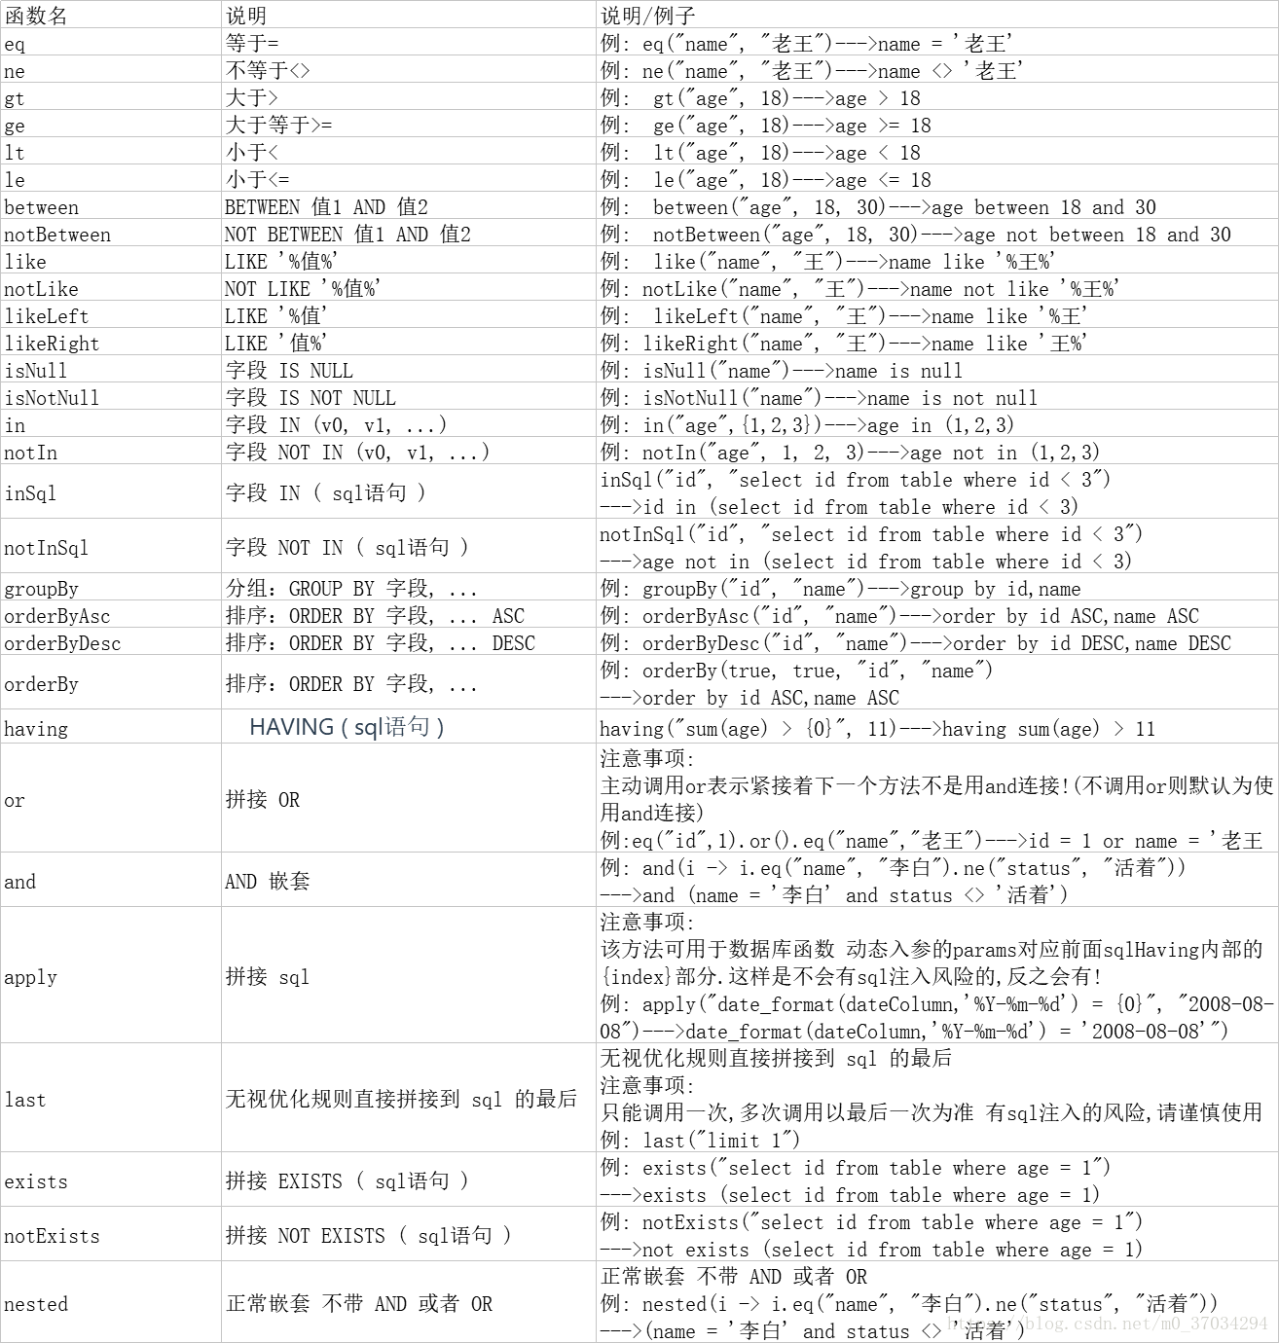
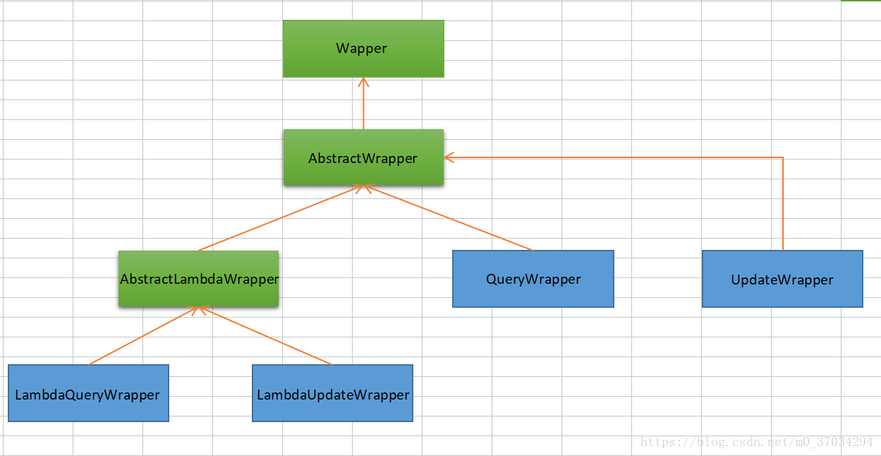

依赖注入三种方式：
 | 1.Autowired
 | 2.Resource
 | 3.配置lombok插件，RequiredArgsConstructor，配合final

main函数加注解 MapperScan("*Mapper包全路径")
Entity中的注解Accessors用来配置lombok如何产生和显示getters和setters的方法。

service实现类加注解Service

controller层加注解 RestController . 一般还加RequestMapping(路径)

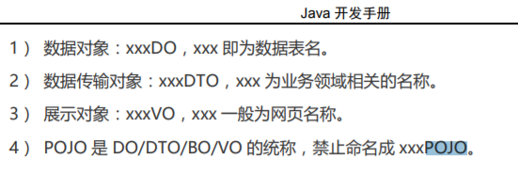

 |  |  |  |  | select src_asset_id,dst_asset_id,access_time from imas_alarm_event

 |  |  |  |  | select id,is_ics from imas_asset_info where id=(src_asset_id or dst_asset_id)

何时用Integer? 何时用Long?

时间有时用date有时用string?

告警时间、入库时间、更新时间？

从imas_alarm_event查询每一天告警事件数量（分类） |  |  | 貌似有问题。实现不了。下周试其他方法
根据上表查出来的资产id在imas_asset_info中group by is_ics

